Gráfico 1.7.3-1
CES. Informe de Situación Económica y Social de Castilla y León en 2019

Gráfico 1.7.3-2
Gasto en I+D de las comunidades autónomas como porcentaje del PIB regional por sectores, 2018

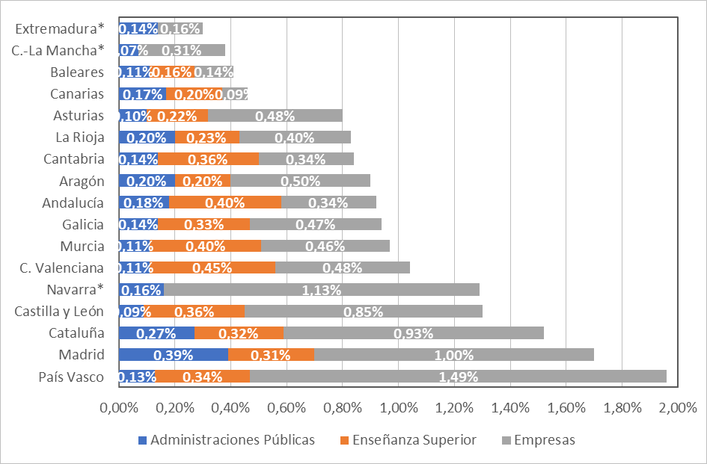

Nota: *Los datos relativos a la Enseñanza Superior no están disponibles para las comunidades autónomas de Extremadura, Castilla-La Mancha y Navarra.
Fuente: elaboración propia a partir de los datos del Informe COTEC 2019.

Con Datos
CES. Informe de Situación Económica y Social de Castilla y León en 2017

Gráfico 1.7.3-1
Gasto público en I+D de las comunidades autónomas como porcentaje del PIB regional, 2016
(Total Sector Público y Sector Privado)

 | Administraciones Públicas | Enseñanza Superior | Empresas
País Vasco | 0.14% | 0.33% | 1.41% | 1.88%
Navarra | 0.15% | 0.38% | 1.20% | 1.73%
Madrid | 0.40% | 0.31% | 0.97% | 1.68%
Cataluña | 0.28% | 0.32% | 0.86% | 1.46%
Castilla y León | 0.08% | 0.34% | 0.77% | 1.19%
C. Valenciana | 0.12% | 0.44% | 0.43% | 0.99%
Galicia | 0.14% | 0.32% | 0.47% | 0.93%
Murcia | 0.11% | 0.39% | 0.42% | 0.92%
Andalucía | 0.18% | 0.40% | 0.34% | 0.92%
La Rioja | 0.20% | 0.24% | 0.47% | 0.91%
Aragón | 0.18% | 0.20% | 0.49% | 0.87%
Cantabria | 0.16% | 0.35% | 0.30% | 0.81%
Asturias | 0.11% | 0.26% | 0.43% | 0.80%
Extremadura | 0.13% | 0.35% | 0.14% | 0.62%
C.-La Mancha | 0.07% | 0.17% | 0.33% | 0.57%
Canarias | 0.17% | 0.25% | 0.08% | 0.50%
Baleares | 0.12% | 0.16% | 0.10% | 0.38%

